فرآیندهای اولویت دار

اولویت بندی فرآیندها |  |  |  |  |  |  |  |  |  |  |  | جمع بندی نهایی امتیاز (مجموع امتیازات دو حیطه پیچیدگی و اهمیت خدمت و تصویر خدمت، تقسیم بر دو)
ردیف | فرایند | پیچیدگی و اهمیت خدمت |  |  |  |  |  | تصویر خدمت
 |  | قابلیت الکترونیکی شدن | اهمیت استراتژیک | تعداد واحد مشارکت کننده | نارضایتی مسئولین | هزینه/درآمدزایی | جمع امتیاز پیچیدگی و اهمیت خدمت | توجه شهروندان | فراوانی مراجعه | نارضایتی مراجعین | جمع امتیاز تصویر خدمت
 |  | 30 | 30 | 15 | 15 | 10 | 100 | 40 | 30 | 30 | 100 | 100
1 | انتخاب واحد نیمسال تحصیلی دانشجویان | 30 | 30 | 15 | 15 | 10 | 100 | 40 | 30 | 30 | 100 | 100

جدول اولویت بندی فرآیندها، بر اساس پیوست یک دستورالعمل ابلاغی با نامه شماره 137047 مورخ 1393/11/07

سامانه خدمات مردم
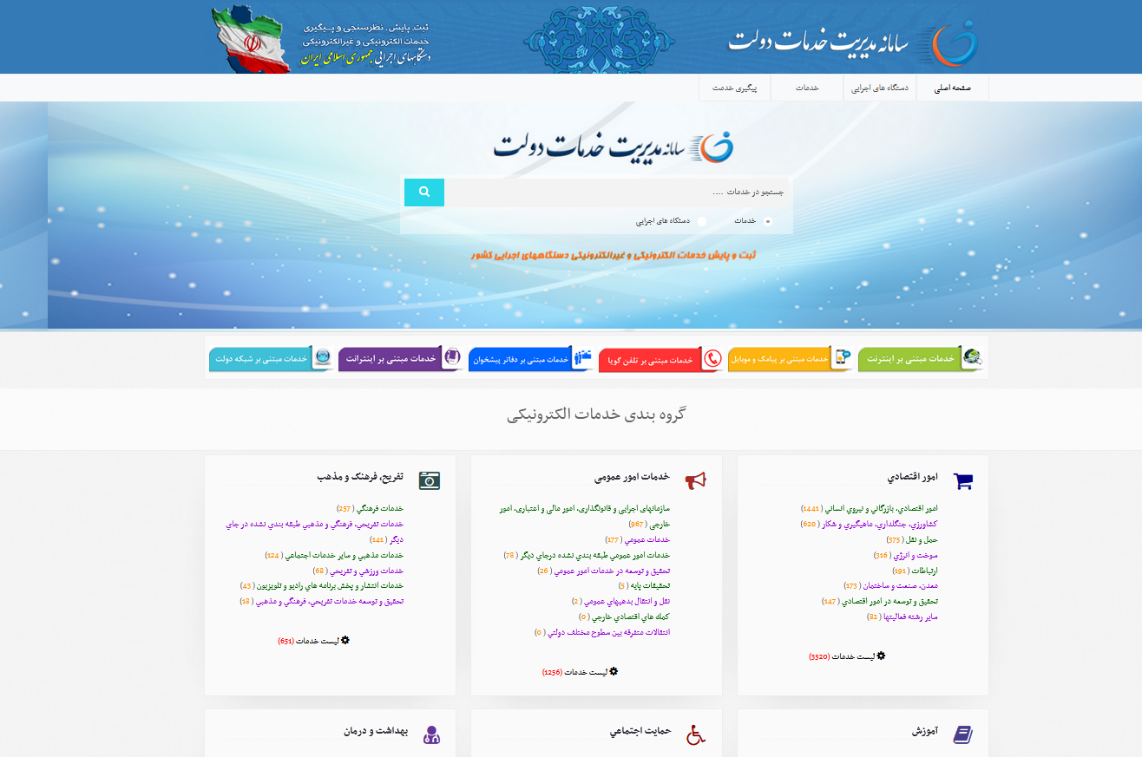

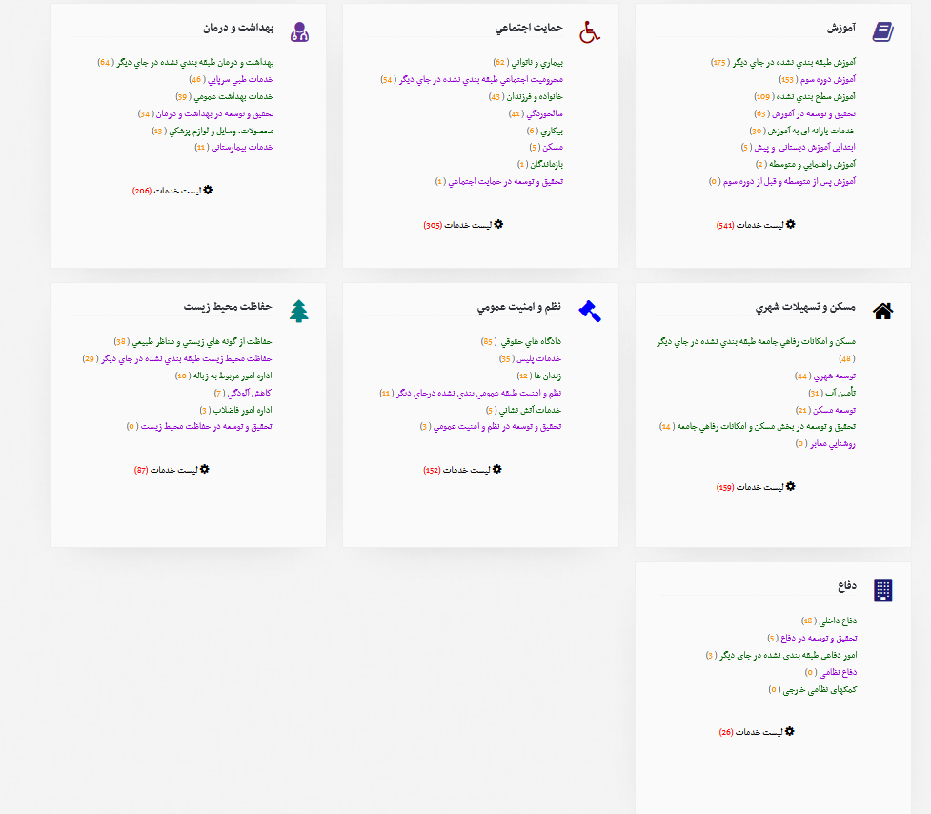

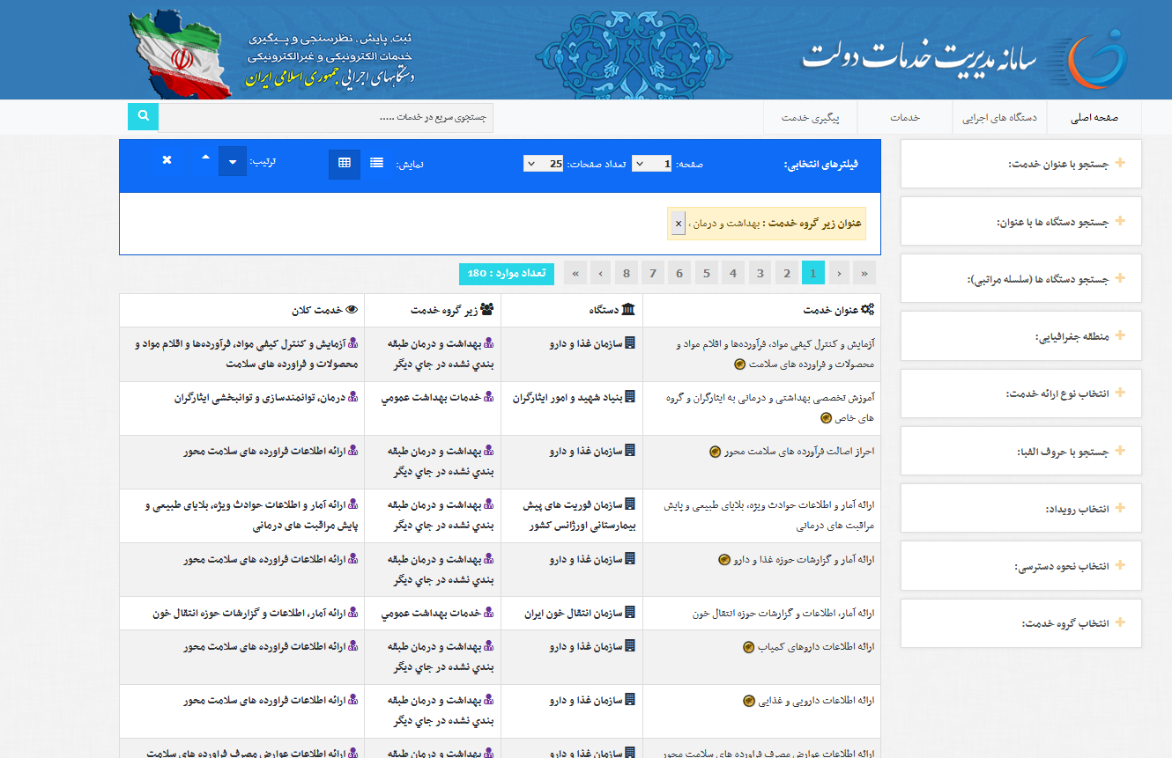
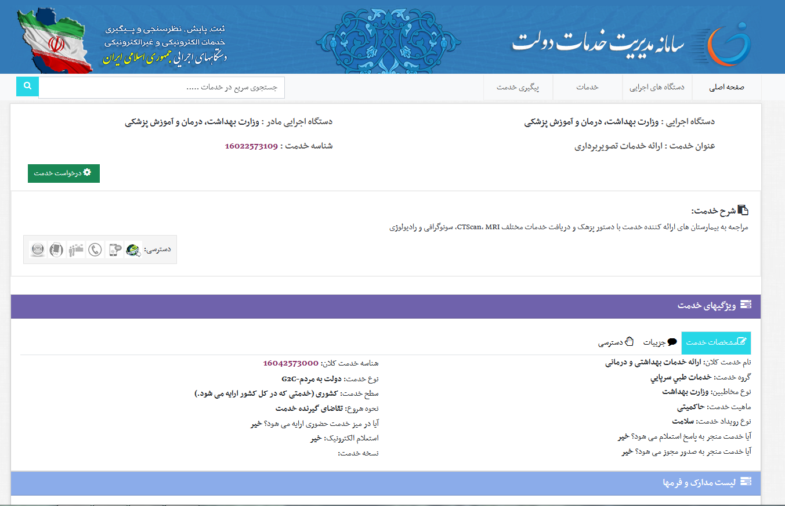

شناسنامه فرآیند
شناسنامه فرآیند
نام فرآیند | انتخاب واحد نیمسال تحصیلی دانشجویان |  |  |  |  | کد استاندارد فرایند |  |  |  | 18042585000
کد فرآیند | unit selec-1404-00 |  |  |  |  | تاریخ بازنگری | 1404/02/15
خدمت تولید شده | ارائه دروس برای ترم جاری |  |  | شناسه خدمت | 18042585000
صاحب فرآیند | دانشجو، کارشناس آموزش دانشکده ، استادراهنما |  |  | معاونت | آموزشی | اداره/مرکز | دانشکده پرستاری و فوریت پزشکی/ آموزش
ناظر فرآیند | معاون آموزشی دانشکده ، معاونت آموزشی دانشگاه
ذینفعان فرآیند | دانشجویان ، هیات علمی ، دانشکده ، دانشگاه ، وزرات بهداشت
نوع فرآیند | اصلی
نوع تعاملات در دولت | G2C
هدف فرایند و اهداف استراتژیک مرتبط با فرآیند | انتخاب واحد دانشجو در نیمسال تحصیلی
فرآیند بالادستی | تنظیم برنامه درسی نیمسال
فرآیندهای پایین دستی | حضور و غیاب دانشجو
دامنه کاریرد | دانشکده ، معاونت آموزشی دانشگاه
مقررات مرتبط با فرآیند | فصل سوم آیین نامه آموزشی شورای علی برنامه ریزی علوم پزشکی وزرات بهداشت ، درمان و آموزش پزشکی مصوب بیست وششمین جلسه شورا به تاریخ 83/03/23
سیستم ها و منابع اطلاعاتی فرآیند | سامانه هم آوا
ورودی های فرآیند/ تامین کننده | تنظیم برنامه درسی نیمسال توسط کارشناس آموزش دانشکده/ ورود به سایت دانشکده و اخذ واحد توسط دانشجو |  |  | خروجی های فرآیند / مشتریان |  | تاییدیه انتحاب واحد برای دانشجو
شرح فرآیند و فعالیت های اصلی آن
دانشجو با مشاهده دروس ارائه شده در نیمسال و انتخاب دروس مورد نظر ، آنها را به تایید استاد راهنما رسانده و می تواند تاییدیه انتخاب واحد خود را پرینت بگیرد
نقاط نظارتی و کنترلی فرآیند
مرحله فرآیند / زیرفرآیند | موضوع کنترل و نظارت
ترم اولی بودن / بررسی انتخاب واحد توسط کارشناس آموزش دانشکده | انتخاب واحد گروهی توسط کارشناس آموزش دانشکده / تایید دروس دانشجو توسط استاد راهنمای تحصیلی - پرینت انتخاب واحد بعد از تایید استاد راهنما توسط دانشجو
شاخص پایش و اندازه گیری | معیار پذیرش |  |  | مسئول پایش و اندازه گیری |  |  | دوره های پایش و اندازه گیری
(دروس ارائه شده در نیمسال به کل واحدهای ارائه شده در سال)*100 | درصد |  |  | معاونت آموزشی دانشکده |  |  | نیمسال تحصیلی
نمودار فرآیند (بر اساس BPMN)

نمودار استخوان ماهی

نمودار استخوان، مثال

جدول اولویت بندی و راهکار
چالش کلان | زیرچالش | راهکار اصلاحی | معیار پذیرش (امتیازدهی از شماره 1 کمترین تا شماره 5 بیشترین) |  |  |  |  | جمع کل معیار پذیرش | اولویت بهبود | گام عملیاتی
 |  |  | تأثیر بر فرایند | قابلیت اجرا | هزینه مناسب | آسان بودن | کوتاهترین زمان

برنامه عملیاتی
ردیف | تاریخ | شرح اقدام |  |  |  |  | واحد

نمودار فرآیند بعد از ارتقاء (بر اساس BPMN)

پیوست1 (انواع تعاملات در دولت)






پیوست 2 (قوانین بالادستی)



